Лист1
Envirenment:Windows 10,Google Chrome
Tester:Kobyak Maksim
Website: Korex-frontend.pf.by
 | id | Summary | Precondition | Priority | Steps to reproduse | Expected result | Acrual result | Attachments
 | 1 | В хедере отстутствует иконка с instgram | Сайт korex-frontend.pf.by открыт | high | 1.Кликнуть по иконке instagram | При клике на иконку instagram переходим на страничку Korex в instagram | Иконка с instagram в футере отсутствует
 |  | При клике на дропбокс каталога и выборе авто из Кореи, происходит переход на каталог с корейскими авто открывается ошибка с ошибкой 404 | Сайт korex-frontend.pf.by открыт | high | 1.Кликнуть на дропбокс каталог 2.Выбрать авто из Кореи | При клике в каталоге на раздел авто из Кореи открывается каталог авто из Кореи | При клике на раздел авто из Кореи возникает ошибка 404 | 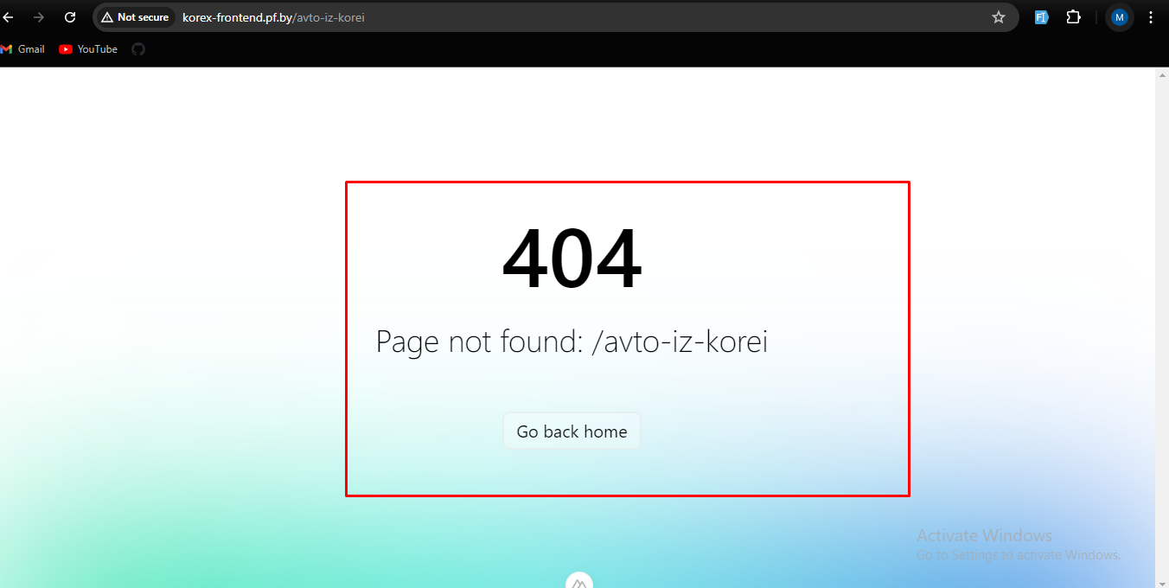
 |  | При клике на дропбокс каталога и выборе электромобилей из Кореи,происходит переход на каталог с корейскими электромобилями открывается страница с ошибкой 404 | Сайт korex-frontend.pf.by открыт | high | 1.Кликнуть на дропбокс каталог 2.Выбрать электромобили из Кореи | При клике в каталоге на раздел электромобили из Кореи открывается каталог электромобили из Кореи | При клике на раздел элктромобили из Кореи возникает ошибка 404 | 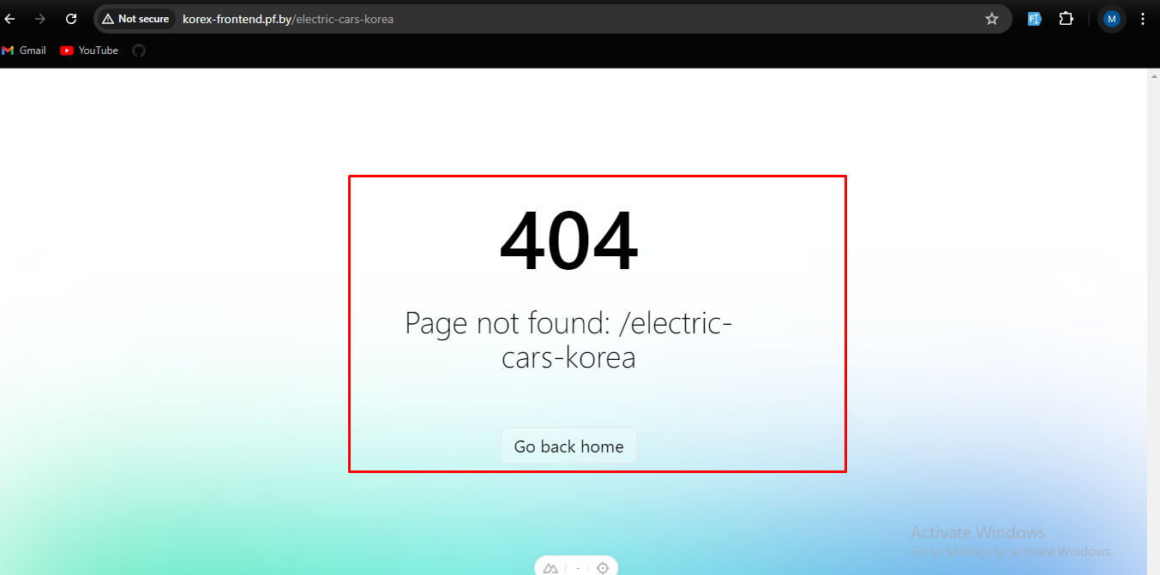
 |  | При клике на дропбокс каталога и выборе мотоциклы из Кореи,происходит переход на каталог с корейскими мотоциклами открывается страница с ошибкой 404 | Сайт korex-frontend.pf.by открыт | high | 1.Кликнуть на дропбокс каталог 2.Выбрать мотоциклы из Кореи | При клике в каталоге на раздел мотоциклы из Кореи открывается каталог мотоциклы из Кореи | При клике на раздел мотоциклы из Кореи возникает ошибка 404 | 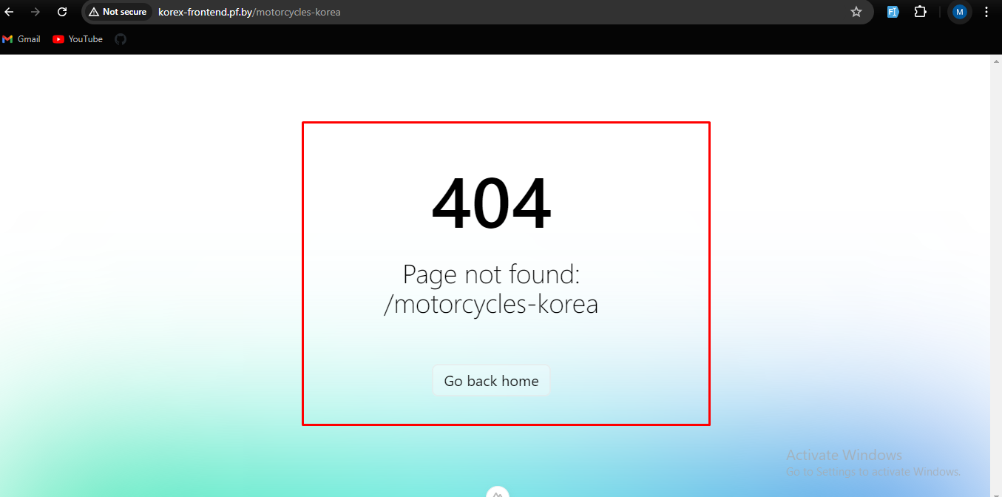
 |  | При клике на кнопку Аукцион открывается страница с ошибкой 404 | Сайт korex-frontend.pf.by открыт | high | 1.Кликнуть на кнопку аукцион | При клике на кнопку аукцион открывается страница с аукционом | При клике на кнопку аукцион открывается страница с ошибкой 404 | 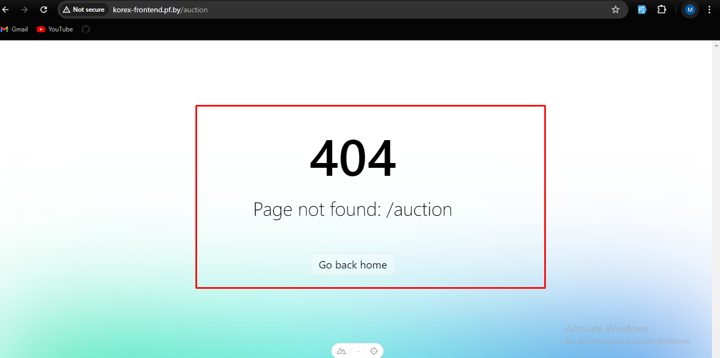
 |  | При клике на кнопку Калькулятор открывается страница с ошибкой 404 | Сайт korex-frontend.pf.by открыт | high | 1.Кликнуть на кнопку Калькулятор | При клике на кнопку калькулятор открывается страница с калькулятором | При клике на кнопку калькулятор открывается страница с ошибкой 404 | 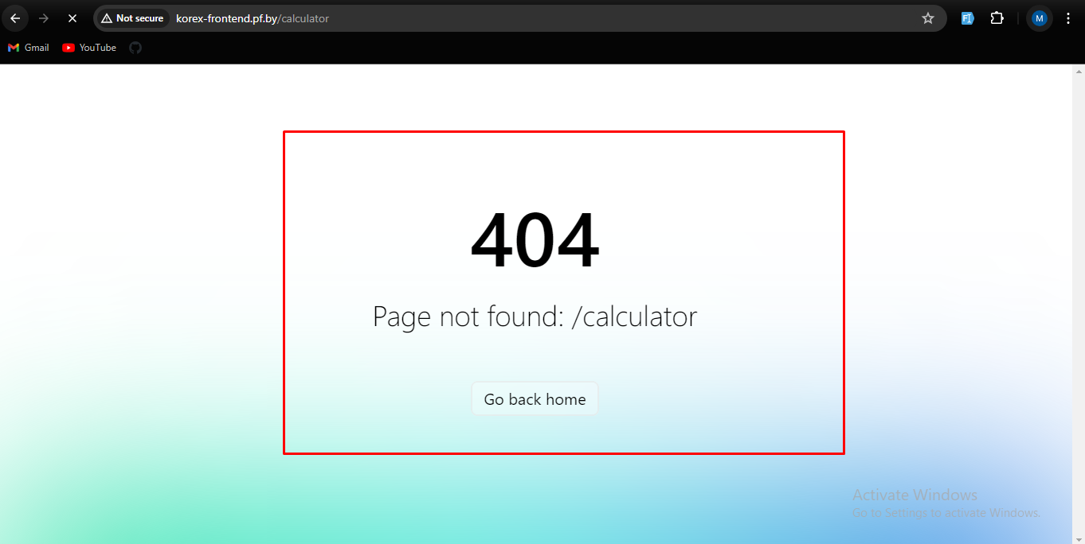
 |  | При клике на кнопку Партнерам открывается страница с ошибкой 404 | Сайт korex-frontend.pf.by открыт | high | 1.Кликнуть на кнопку Партнерам | При клике на кнопку парнерам открывается страница партнерам | При клике на кнопку Парнерам открывается страница с ошибкой 404 | 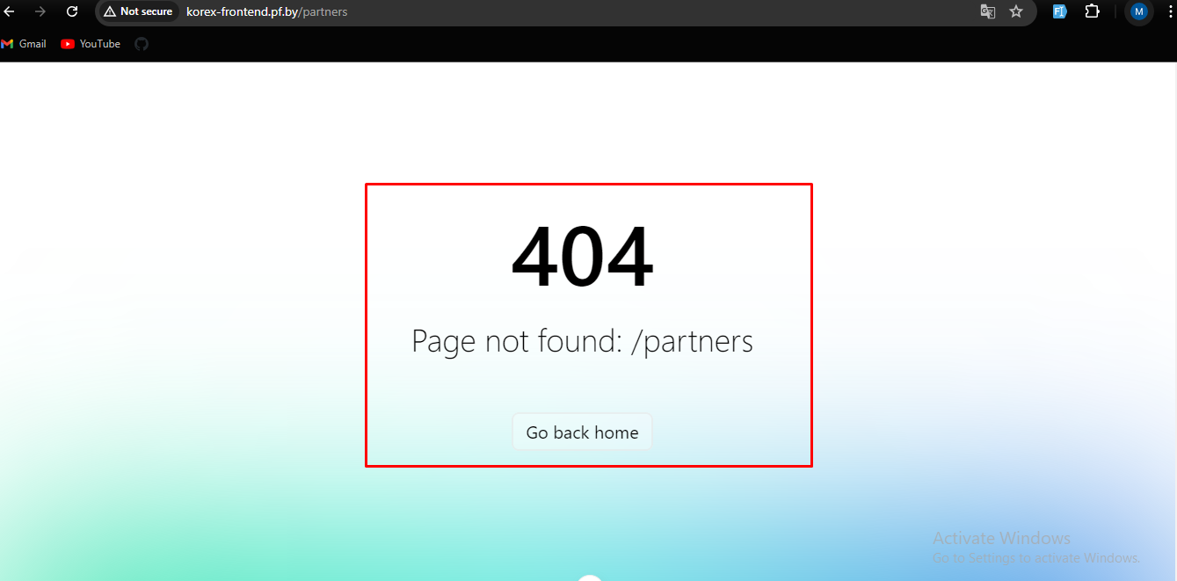
 |  | При клике на кнопку О нас открывается страница с ошибкой 404 | Сайт korex-frontend.pf.by открыт | high | 1.Кликнуть на кнопку О нас | При клике на кнопку О нас открывается страница О нас | При клике на кнопку О нас открывается страница с ошибкой 404 | 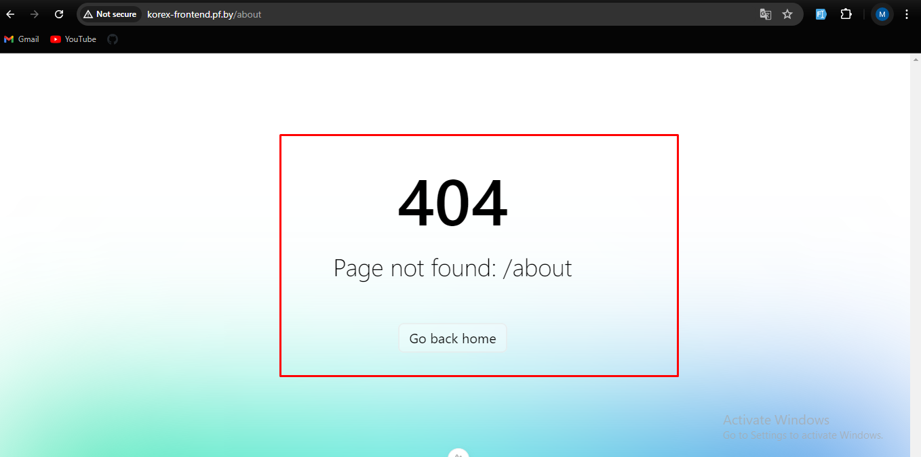
 |  | При клике на дропбокс информация открывается страница с ошибкой 404 | Сайт korex-frontend.pf.by открыт | high | 1.Кликнуть на дропбокс Информация | При клике на дропбокс Информация открывается страница информация | При клике на дропбокс информация открывается страница с ошибкой 404 | 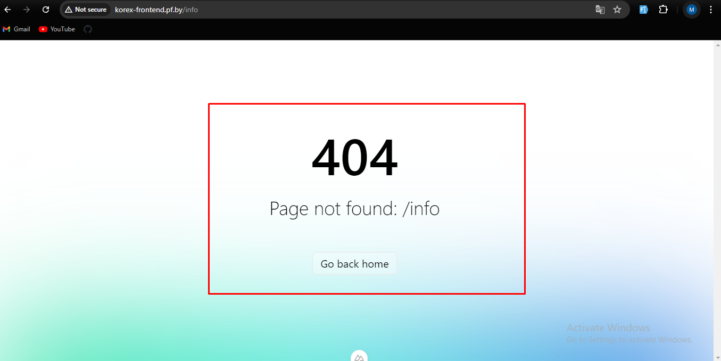
 |  | При выборе из дропбокса информация доставка и оплата открывается страница с ошибкой 404 | 1.Сайт korex-frontend.pf.by открыт 2.Дропбокс Информация открыт | high | 1.Кликнуть доставка и оплата | При выборе доставка и оплата из дропбокса информация открывается страница с доставкой и оплатой | При выборе доставка и оплата открывается страница с ошибкой 404 | 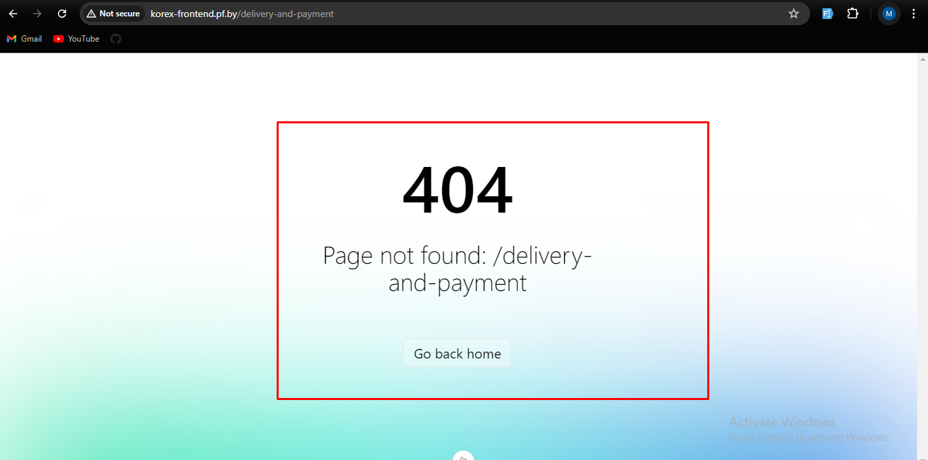
 |  | При выборе из дропбокса информация гарантии открывается страница с ошибкой 404 | 1.Сайт korex-frontend.pf.by открыт 2.Дропбокс Информация открыт | high | 1.Кликнуть на гарантии | При выборе гарантия из дропбокса информация открывается страница с гарантией | При выборе гарантии открывается страница с ошибкой 404 | 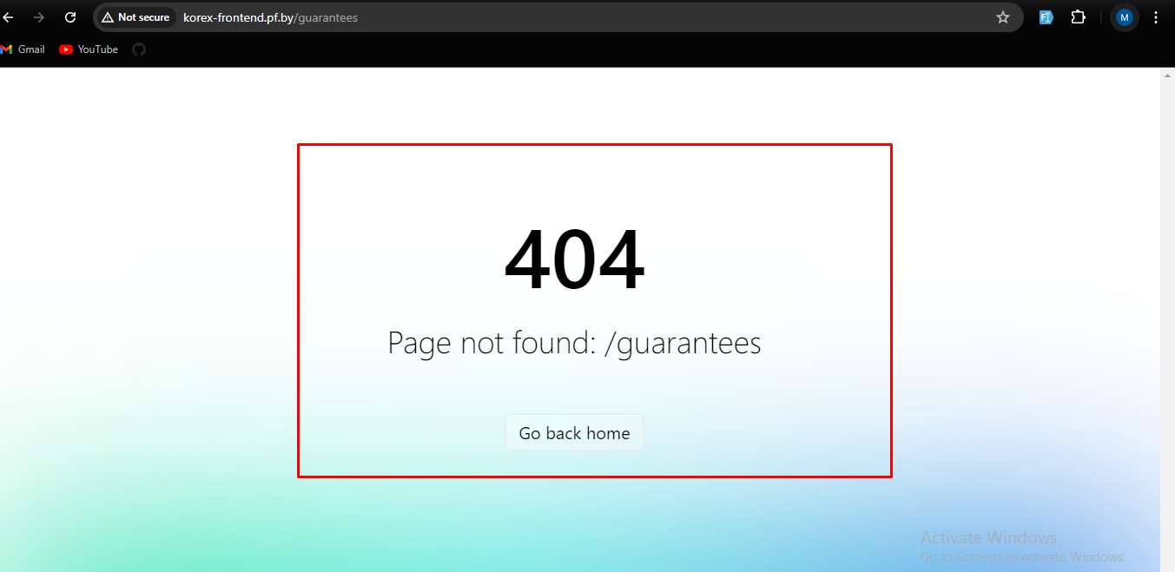
 |  | При выборе в дропбоксе информация схема работы открывается страница с ошибкой 404 | 1.Сайт korex-frontend.pf.by открыт 2.Дропбокс Информация открыт | high | 1.Кликнуть схема работы | При выборе схема работы из дропбокса информация открывается страница схема работы | При выборе схема работы открывается страница с ошибкой 404 | 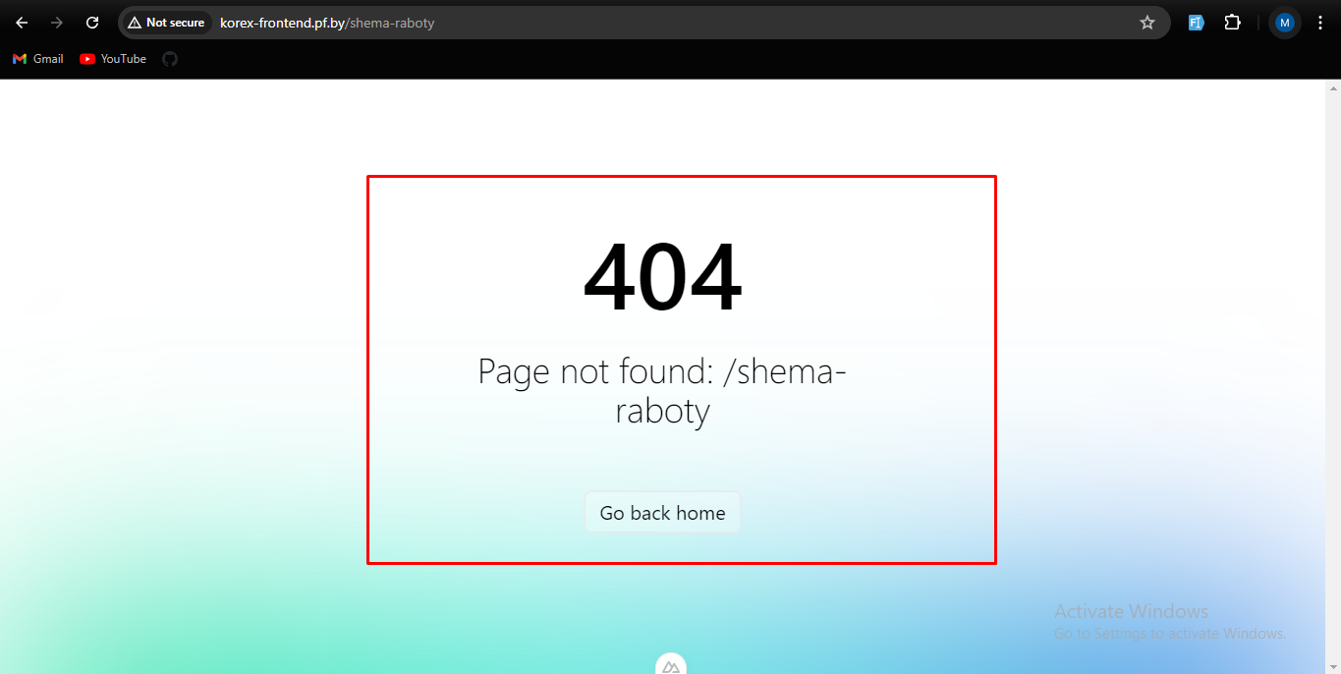
 |  | При выборе в дропбоксе информация блог,откроется страница с ошибкой 404 | 1.Сайт korex-frontend.pf.by открыт 2.Дропбокс Информация открыт | high | 1.Кликнуть блог | При выборе блог из дропбокса информация открывается страница с блогом | При выборе блог открывается страница с ошибкой 404 | 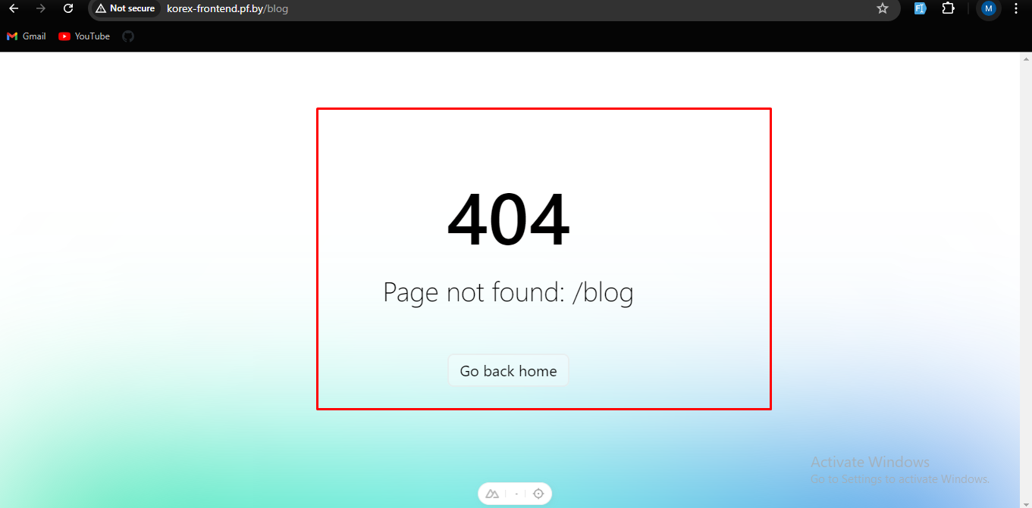
 |  | При выборе в дропбоксе информация отзывы,откроется страница с ошибкой 404 | 1.Сайт korex-frontend.pf.by открыт 2.Дропбокс Информация открыт | high | 1.Кликнуть отзывы | При выборе отзывы из дропбокса информация открывается страница с отзывами | При выборе отзывы открывается страница с ошибкой 404 | 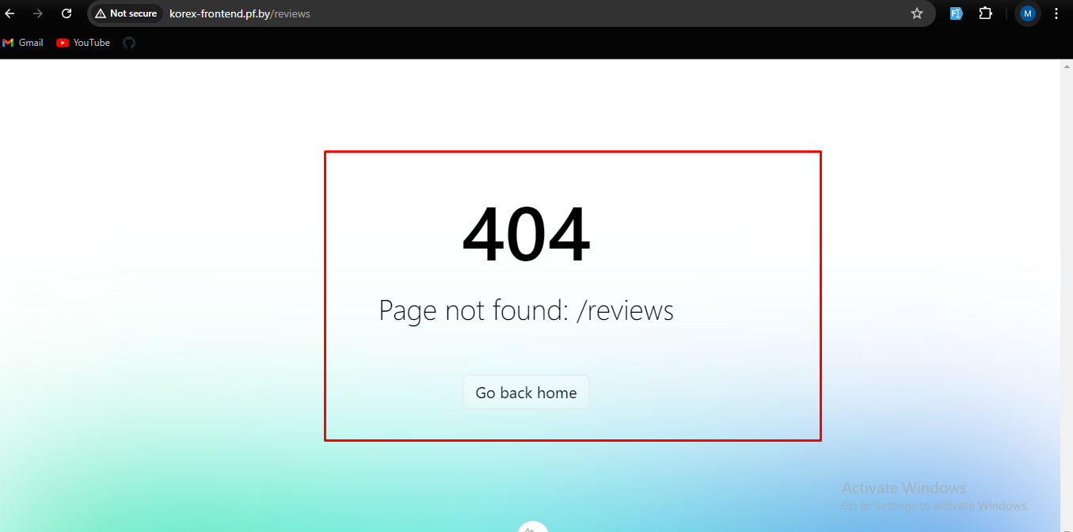
 |  | При выборе в дропбоксе информация ответы на вопросы,откроется страница с ошибкой 404 | 1.Сайт korex-frontend.pf.by открыт 2.Дропбокс Информация открыт | high | 1.Кликнуть ответы на вопросы | При выборе ответы на вопросы из дропбокса информация открывается страница с ответом на вопросы | При выборе ответы на вопросы открывается страница с ошибкой 404 | 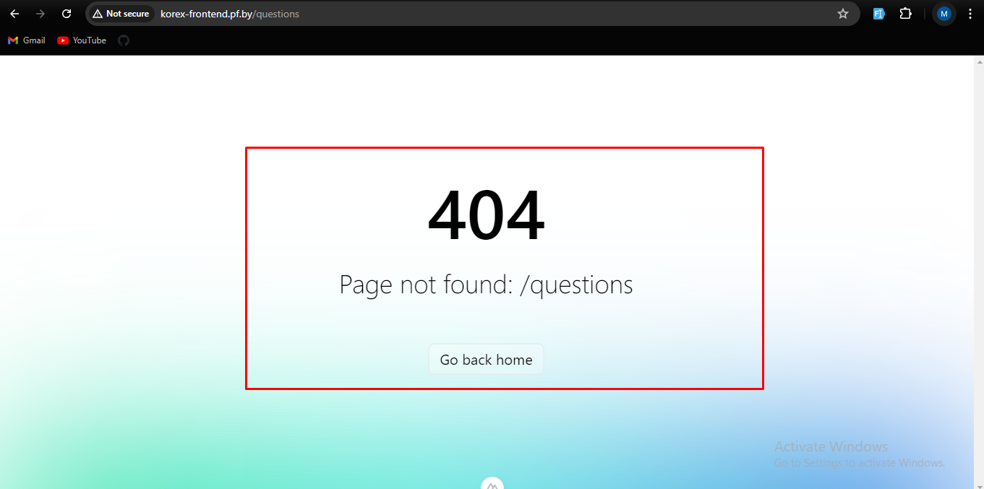
 |  | При клике на кнопку контакты ,откроется страница с ошибкой 404 | 1.Сайт korex-frontend.pf.by открыт | high | 1.Кликнуть на кнопку контакты | При клике на кнопку контакты открываются контакты Kronex | При клике на кнопку контакты открывается страница с ошибкой 404 | 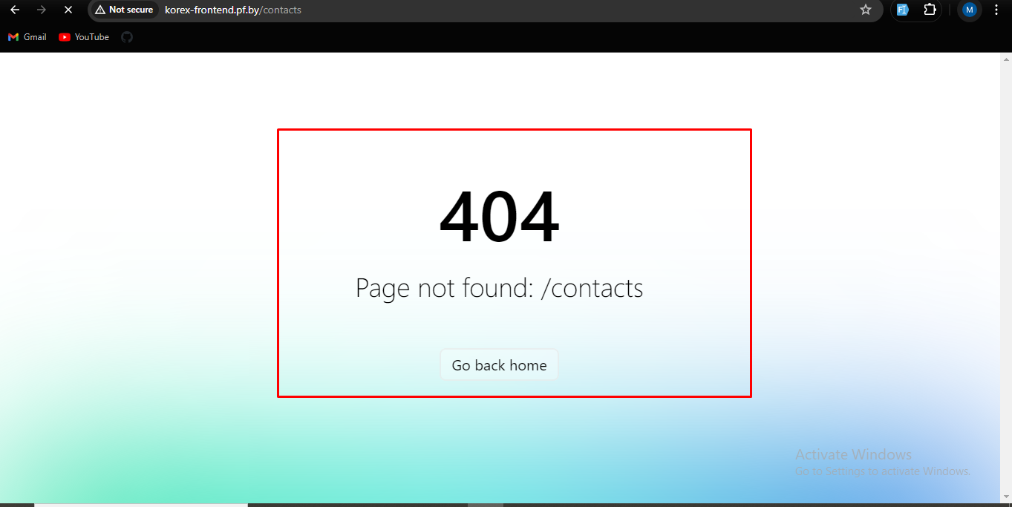
 | 2 | Выбор модели авто в форме поиска | Сайт korex-frontend.pf.by открыт | high | 1.Кликнуть по дропбоксу модель | При клике на дропбокс модель в форме поиска отображаются модели выбранной марки авто | При клике на дропбокс модель в форме поиска отображаются модели выбранной марки авто | 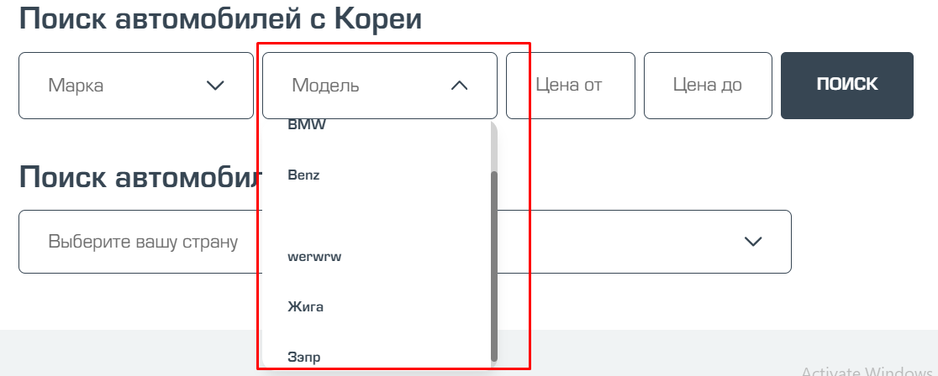
 | 3 | При клике на кнопку листать в актуальных объявлениях не происходит пролистывание объявлений | Сайт korex-frontend.pf.by открыт | high | 1.Кликнуть по кнопке со стрелкой | При клике на кнопку со стрелкой в актуальных объявлениях можно листать объявления | При клике на кнопку со стрелкой в актуальных объявлениях пролистывание объявлений не праисходит | 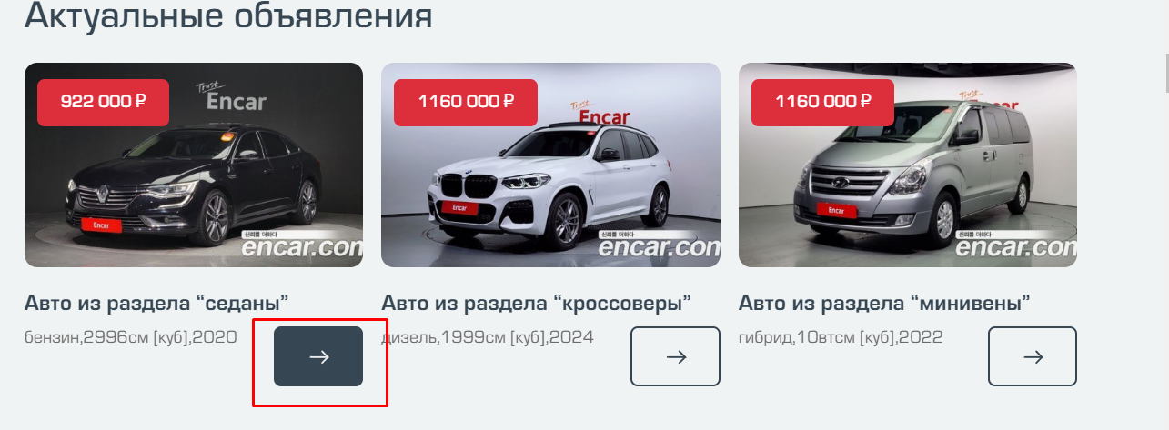
 |  | При клике на кнопку подбор ,открывается статья по подбору на английском языке | Сайт korex-frontend.pf.by открыт | medium | 1.Кликнуть по кнопке Подбор | При клике на кнопку подбор откроется статья по подбору на русском языке

